Feuil1
Categorias | Fotos | Referencia | Precios Unitarios | Unidades
A
 |  | HBF100 | 75 € | 20
 | 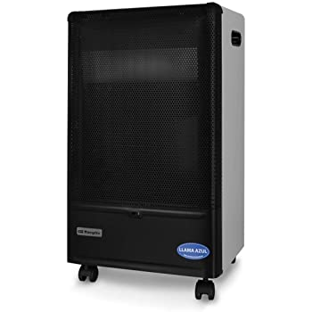 | HBF90 | 55 € | 240
 | 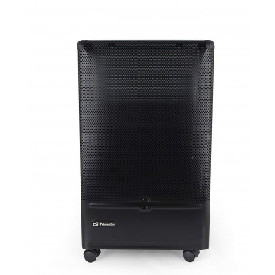 | H55 | 53 € | 120
 | 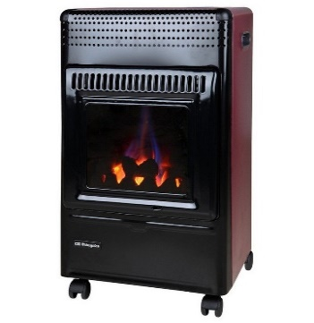 | HBF95 | 59 € | 200
 |  | HCE73 | 49 € | 80
TOTAL |  |  |  | 660
AB
 |  | HBF90 | 49 € | 43
 | 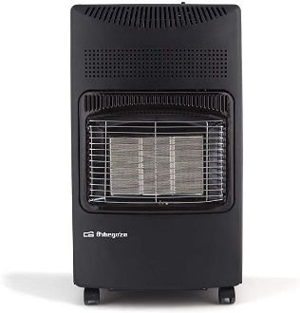 | HCE73 | 46 € | 60
 |  | HBF95 | 54 € | 47
 |  | HBF100 | 65 € | 30
 |  | H55 | 48 € | 45
TOTAL |  |  |  | 225
B
 |  | HCE73 | 42 € | 17
 |  | HBF95 | 47 € | 8
 | 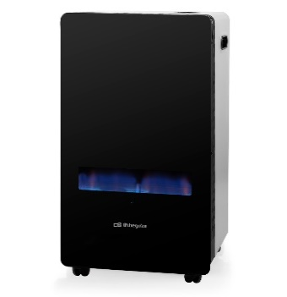 | HBF100 | 55 € | 4
 |  | H55 | 43 € | 18
 |  | HBF90 | 45 € | 18
TOTAL |  |  |  | 65

